Sheet1
「기사용화장품원료목록」Ⅱ
설명
1. 「기사용화장품원료목록」은 Ⅰ과 Ⅱ 두 개의 목록으로 구분하여 관리한다. 그중 「기사용화장품원료목록」Ⅱ는 중국 내에서 허가 또는 등록을 거쳤으며, 안전성 모니터링 기간이 만료되고 「기사용화장품원료목록」에 포함될 조건을 충족한 화장품 신원료를 수록한 것이다. 화장품 허가인, 등록인은 본 목록에 기재된 원료를 선택하여 사용할 때, 국가 관련 법률·법규, 강제성 국가표준 및 기술규범의 관련 요구사항을 준수하여야 하며, 제품 품질 및 안전에 대한 주체적 책임을 부담하여야 한다. 2. 본 목록에 수록된 원료가 화장품의 사용금지원료, 사용제한원료 또는 사용허가원료로 관리되는 경우, 화장품 허가인, 등록인은 강제성 국가표준 및 기술규범의 규정에 따라 해당 원료를 선택·사용하여야 한다. 3. 「기사용화장품원료목록」Ⅱ에 수록된 원료의 사용 목적 및 안전 사용량은 화장품 신원료 허가인, 등록인이 제출한 연구 자료를 근거로 한다. 4. 원료의 출처, 제조공정 등이 원료의 물질적 기초 또는 품질·안전에 실질적인 영향을 미치는 경우, 실제 상황에 따라 비고란에 이를 명시한다. 예를 들어, 해당 원료의 종(種), 사용 부위, 제조공정 약술, 균주 출처, 세포 출처 등을 기재한다.
No. | 중문명칭 | INCI명칭 | 영문명칭 | CAS No. | 원료 분자식 | 화학 구조식 | 상대 분자량 | 사용목적 | 안전 사용량 |  | 비고 | 세부 사항
 |  |  |  |  |  |  |  |  | 사용범위 | 사용량
1 | N-乙酰神经氨酸 | ACETYLNEURAMINIC ACID | N-ACETYLNEURAMINIC ACID | 131-48-6 | C11H19NO9 |  | 309.27 | 보습제 | 각종 화장품(입술용 제품 및 흡입 노출 위험이 있을 수 있는 제품 제외) | 2% | / | 자세히 보기
2 | β-丙氨酰羟脯氨酰二氨基丁酸苄胺 | BETA-ALANYL HYDROXYPROLYLDIAMINOBUTYROYL BENZYLAMIDE | / | 1694678-02-8 | C19H29N5O4 | 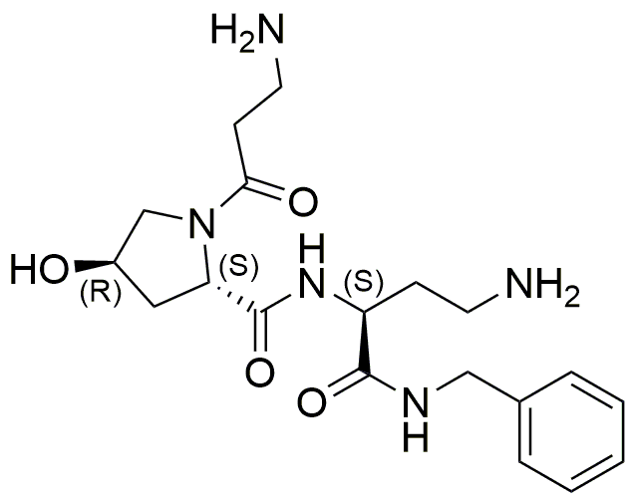 | 391.22 | 피부보호제 | 각종 화장품(입술용 제품 및 흡입 노출 위험이 있을 수 있는 제품 제외) | 0.33% | / | 자세히 보기
3 | 月桂酰丙氨酸 | LAUROYL ALANINE | N-LAUROYL-L-ALANINE | 52558-74-4 | C15H29NO3 |  | 271.4 | 청결제 | 각종 화장품(흡입 위험이 있을 수 있는 화장품 제외) | 淋洗类化妆品20%；驻留类化妆品1% | / | 자세히 보기
4 | 聚甲基倍半硅氧烷/三甲基硅烷氧基硅酸酯 | POLYMETHYLSILSESQUIOXANE/TRIMETHYLSILOXYSILICATE | POLYMETHYLSILSESQUIOXANE/TRIMETHYLSILOXYSILICATE | 1402155-47-8 | [SiO4/2]m[(CH3)SiO3/2]n [(CH3)3SiO1/2]k其中 m:n:k = 2.71:1:1 |  | / | 피막형성제 | 각종 화장품(흡입 위험이 있을 수 있는 화장품 제외) | 30% | / | 자세히 보기
5 | 双-鲸蜡硬脂基氨端聚二甲基硅氧烷 | BIS-CETEARYL AMODIMETHICONE | / | 1126942-72-0 | [(CH3)2SiO]x[(CH3)(C3H6NHC2H4NH2)SiO]y[(CH3)2(C16H33~C18H37)SiO0.5]2 |  | / | 모발컨디셔닝제 | 모발용 제품(흡입 위험이 있을 수 있는 화장품 제외) | 10% | / | 자세히 보기

